原始病例资料
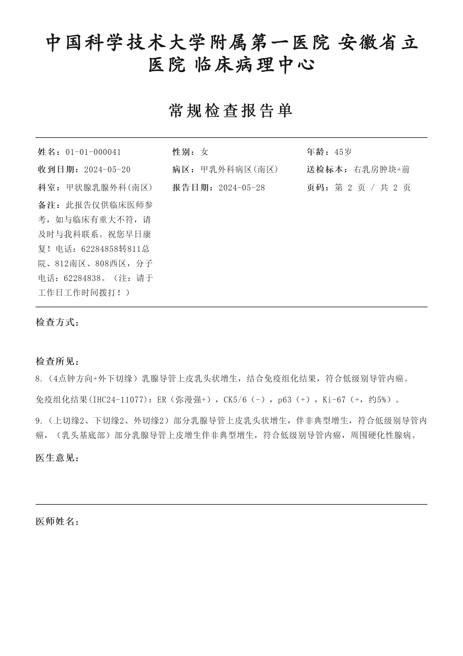
病例资料
本Sheet用于查看当前10个用例所依据的病例图片。测试时仅发送“已设计测试用例”G列及《40套测试执行手册》明确指定的图片，不得把患者画像、病例背景、测试设定、目标行为或其他病例资料发送给App。用例05仅发送20260615_161057.jpg和20260615_161107.jpg；20260615_161116.jpg仅作资料留存，本轮不发送。

病例04｜4.png｜用例01—04使用 |  | 病例11｜11.png｜用例06使用
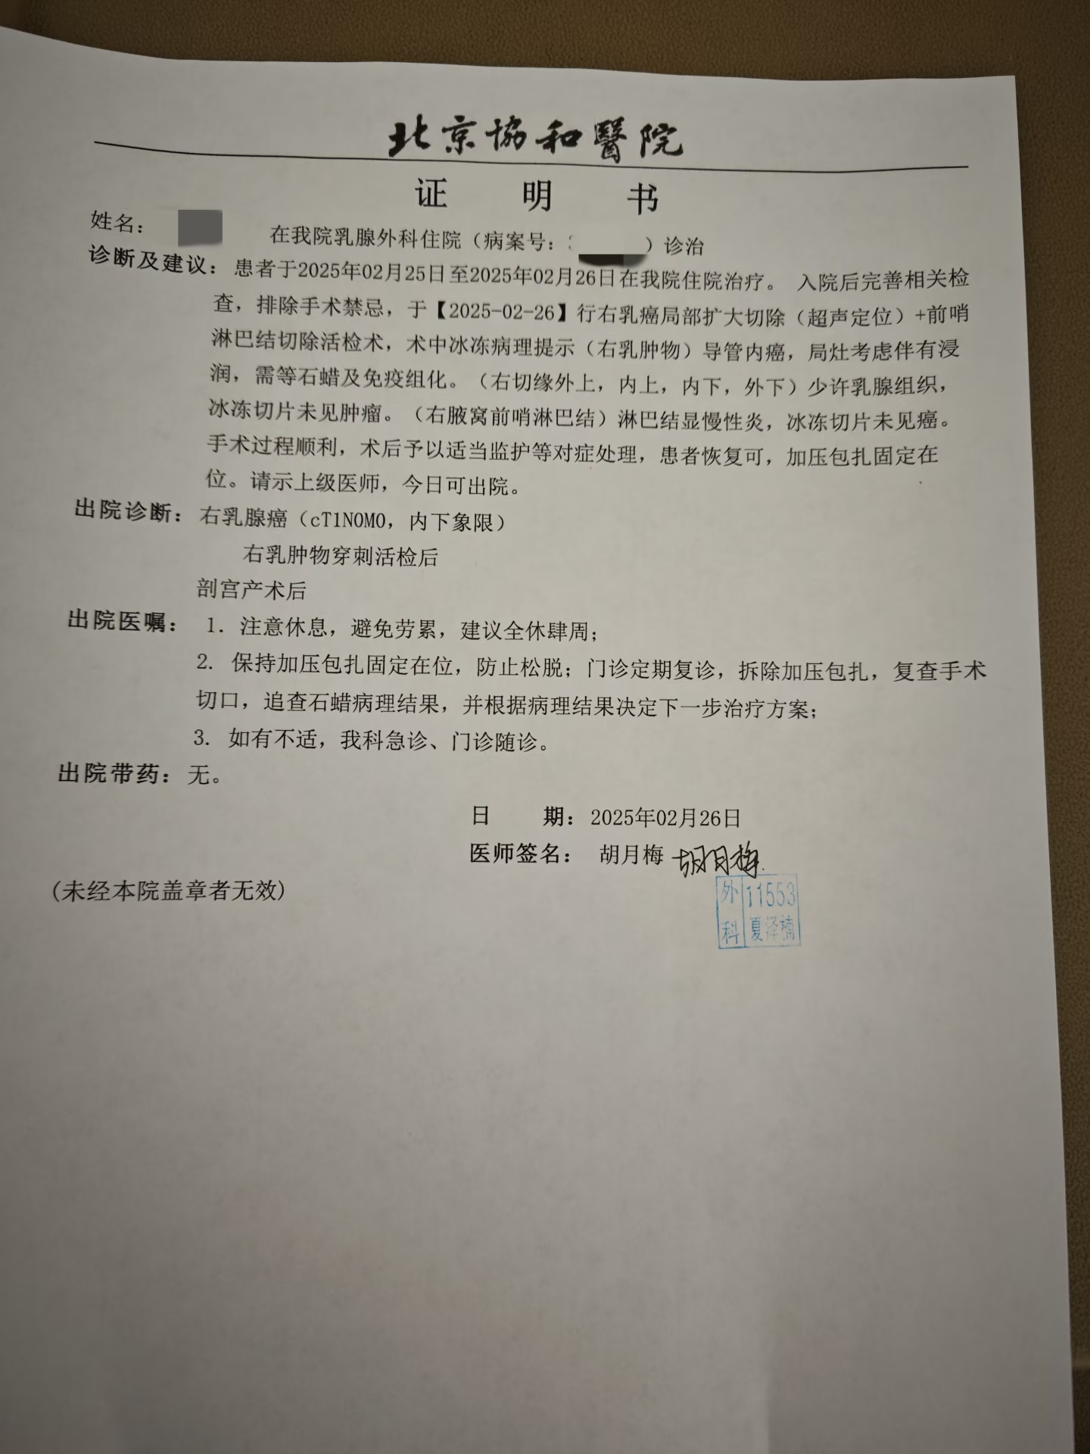
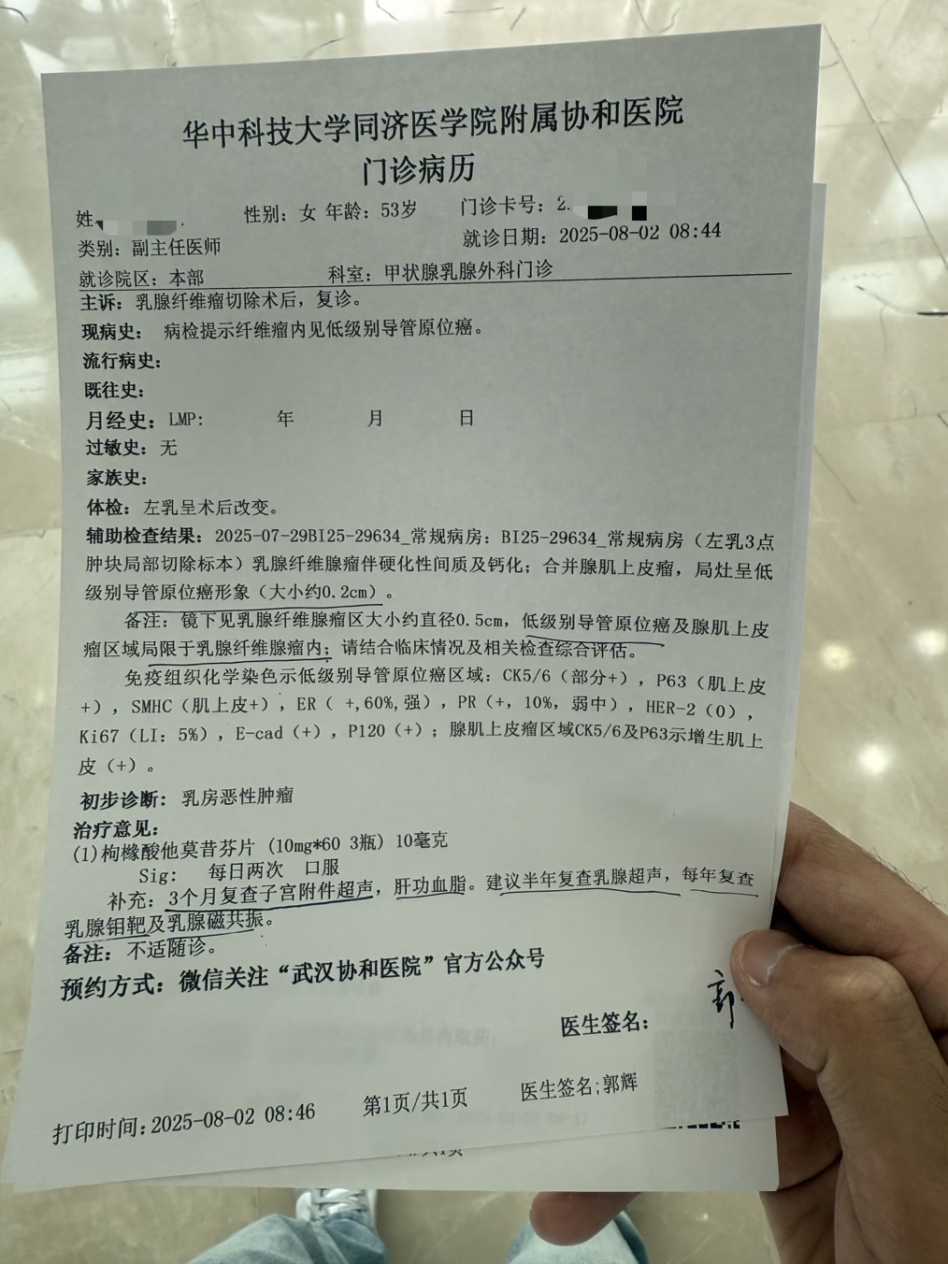

文件夹01｜用例05使用

20260615_161057.jpg｜测试时发送 | 20260615_161107.jpg｜测试时发送 |  | 20260615_161116.jpg｜本轮不发送
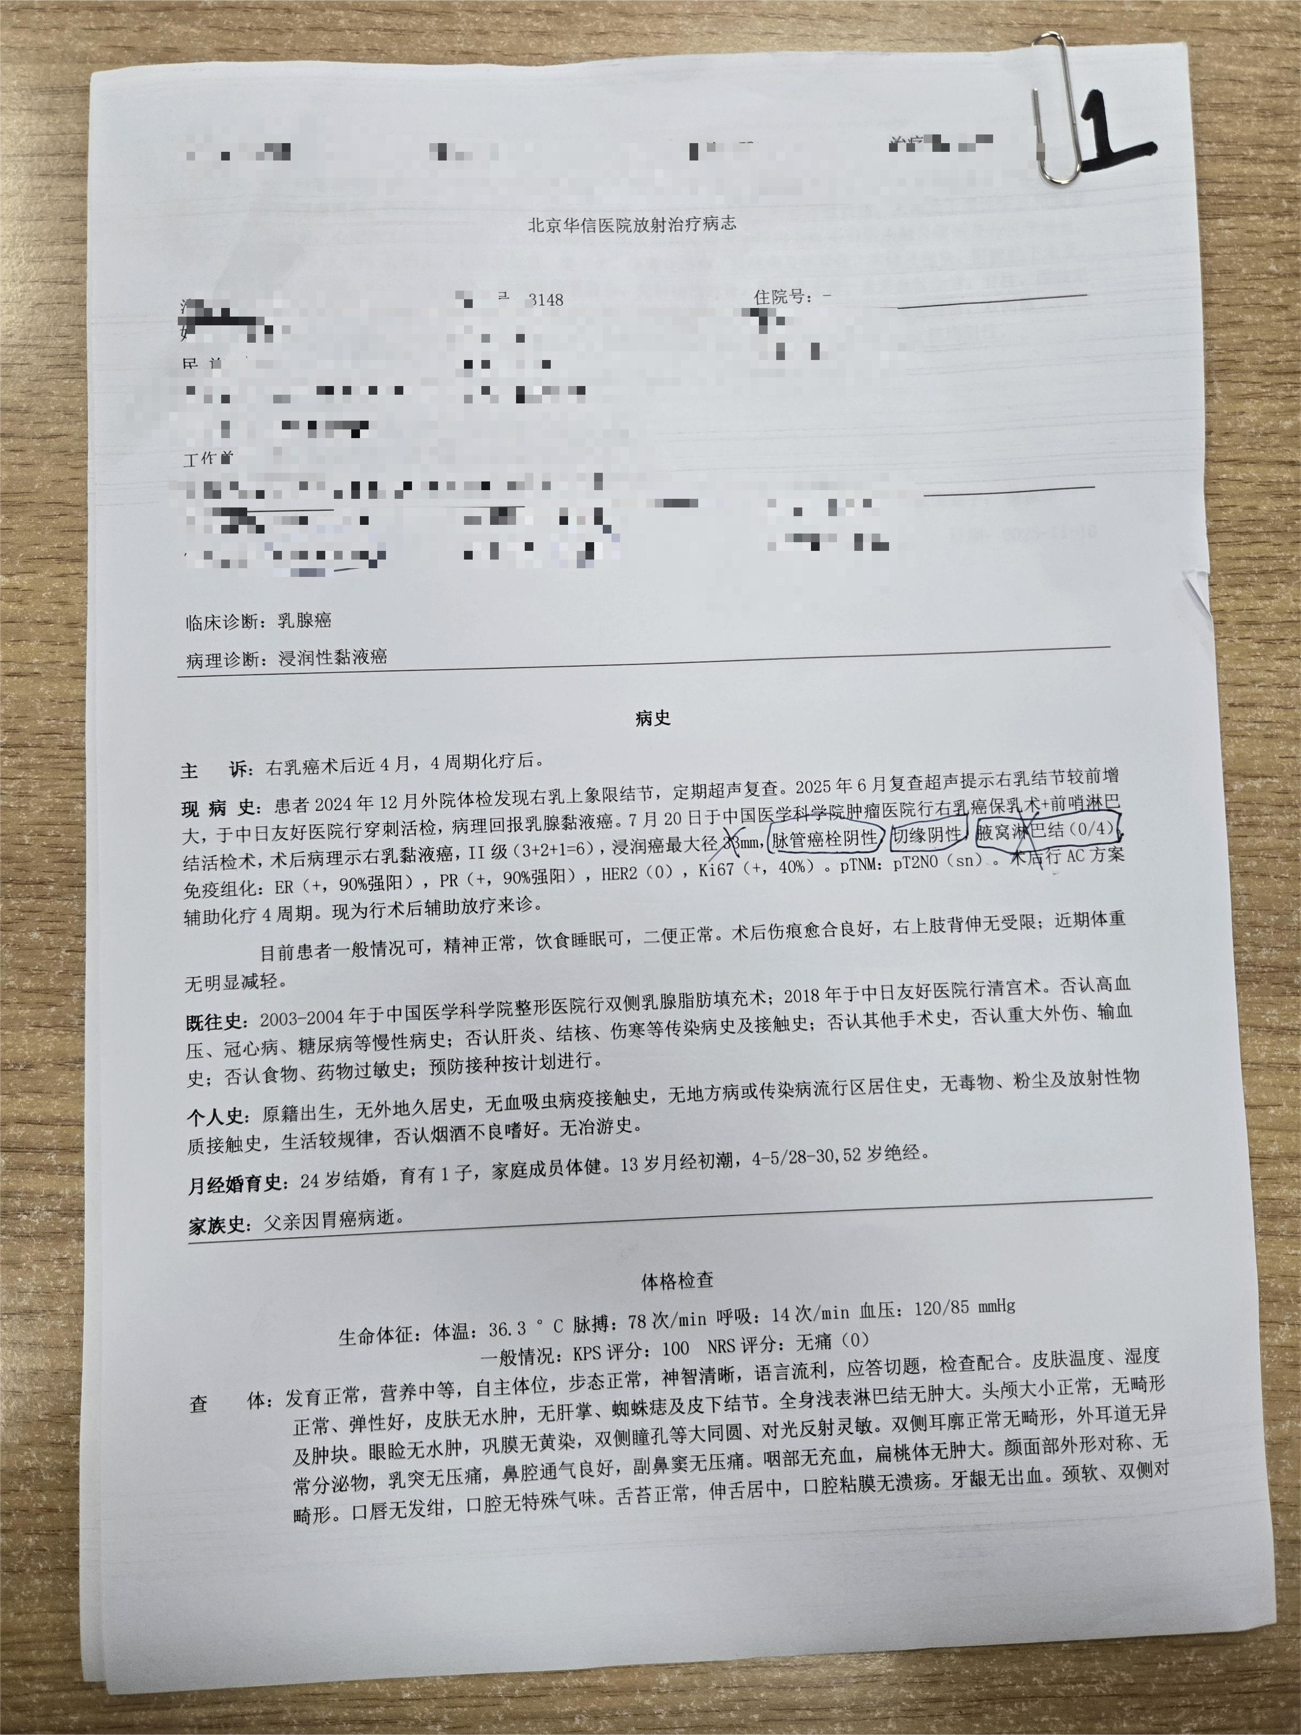
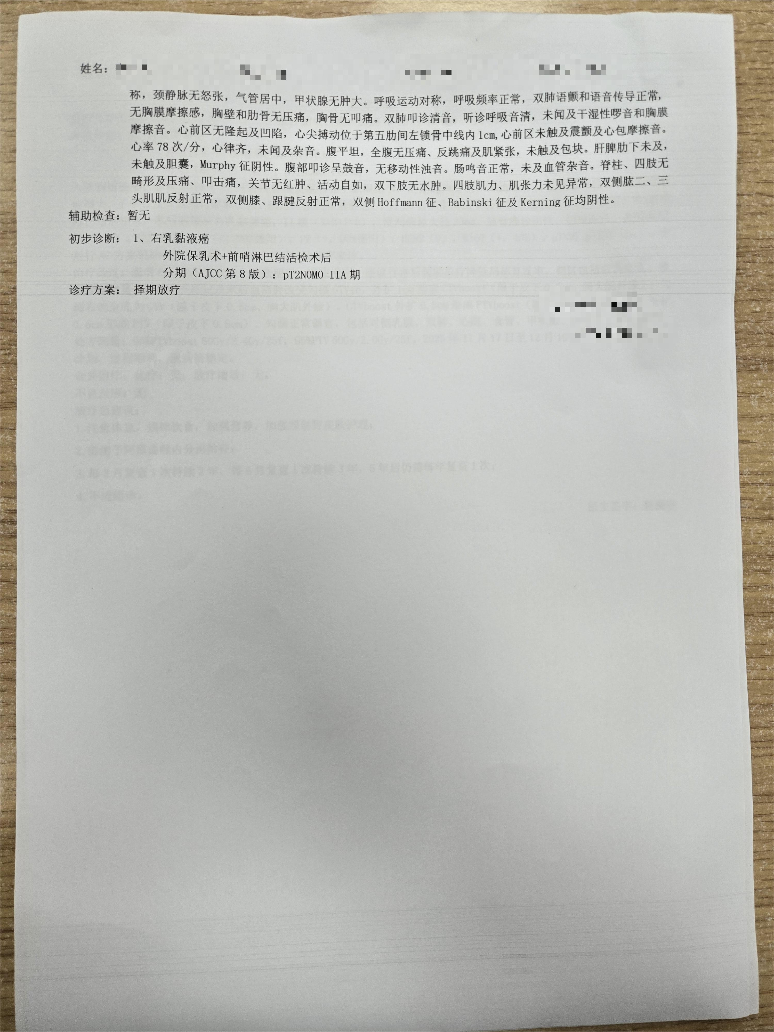
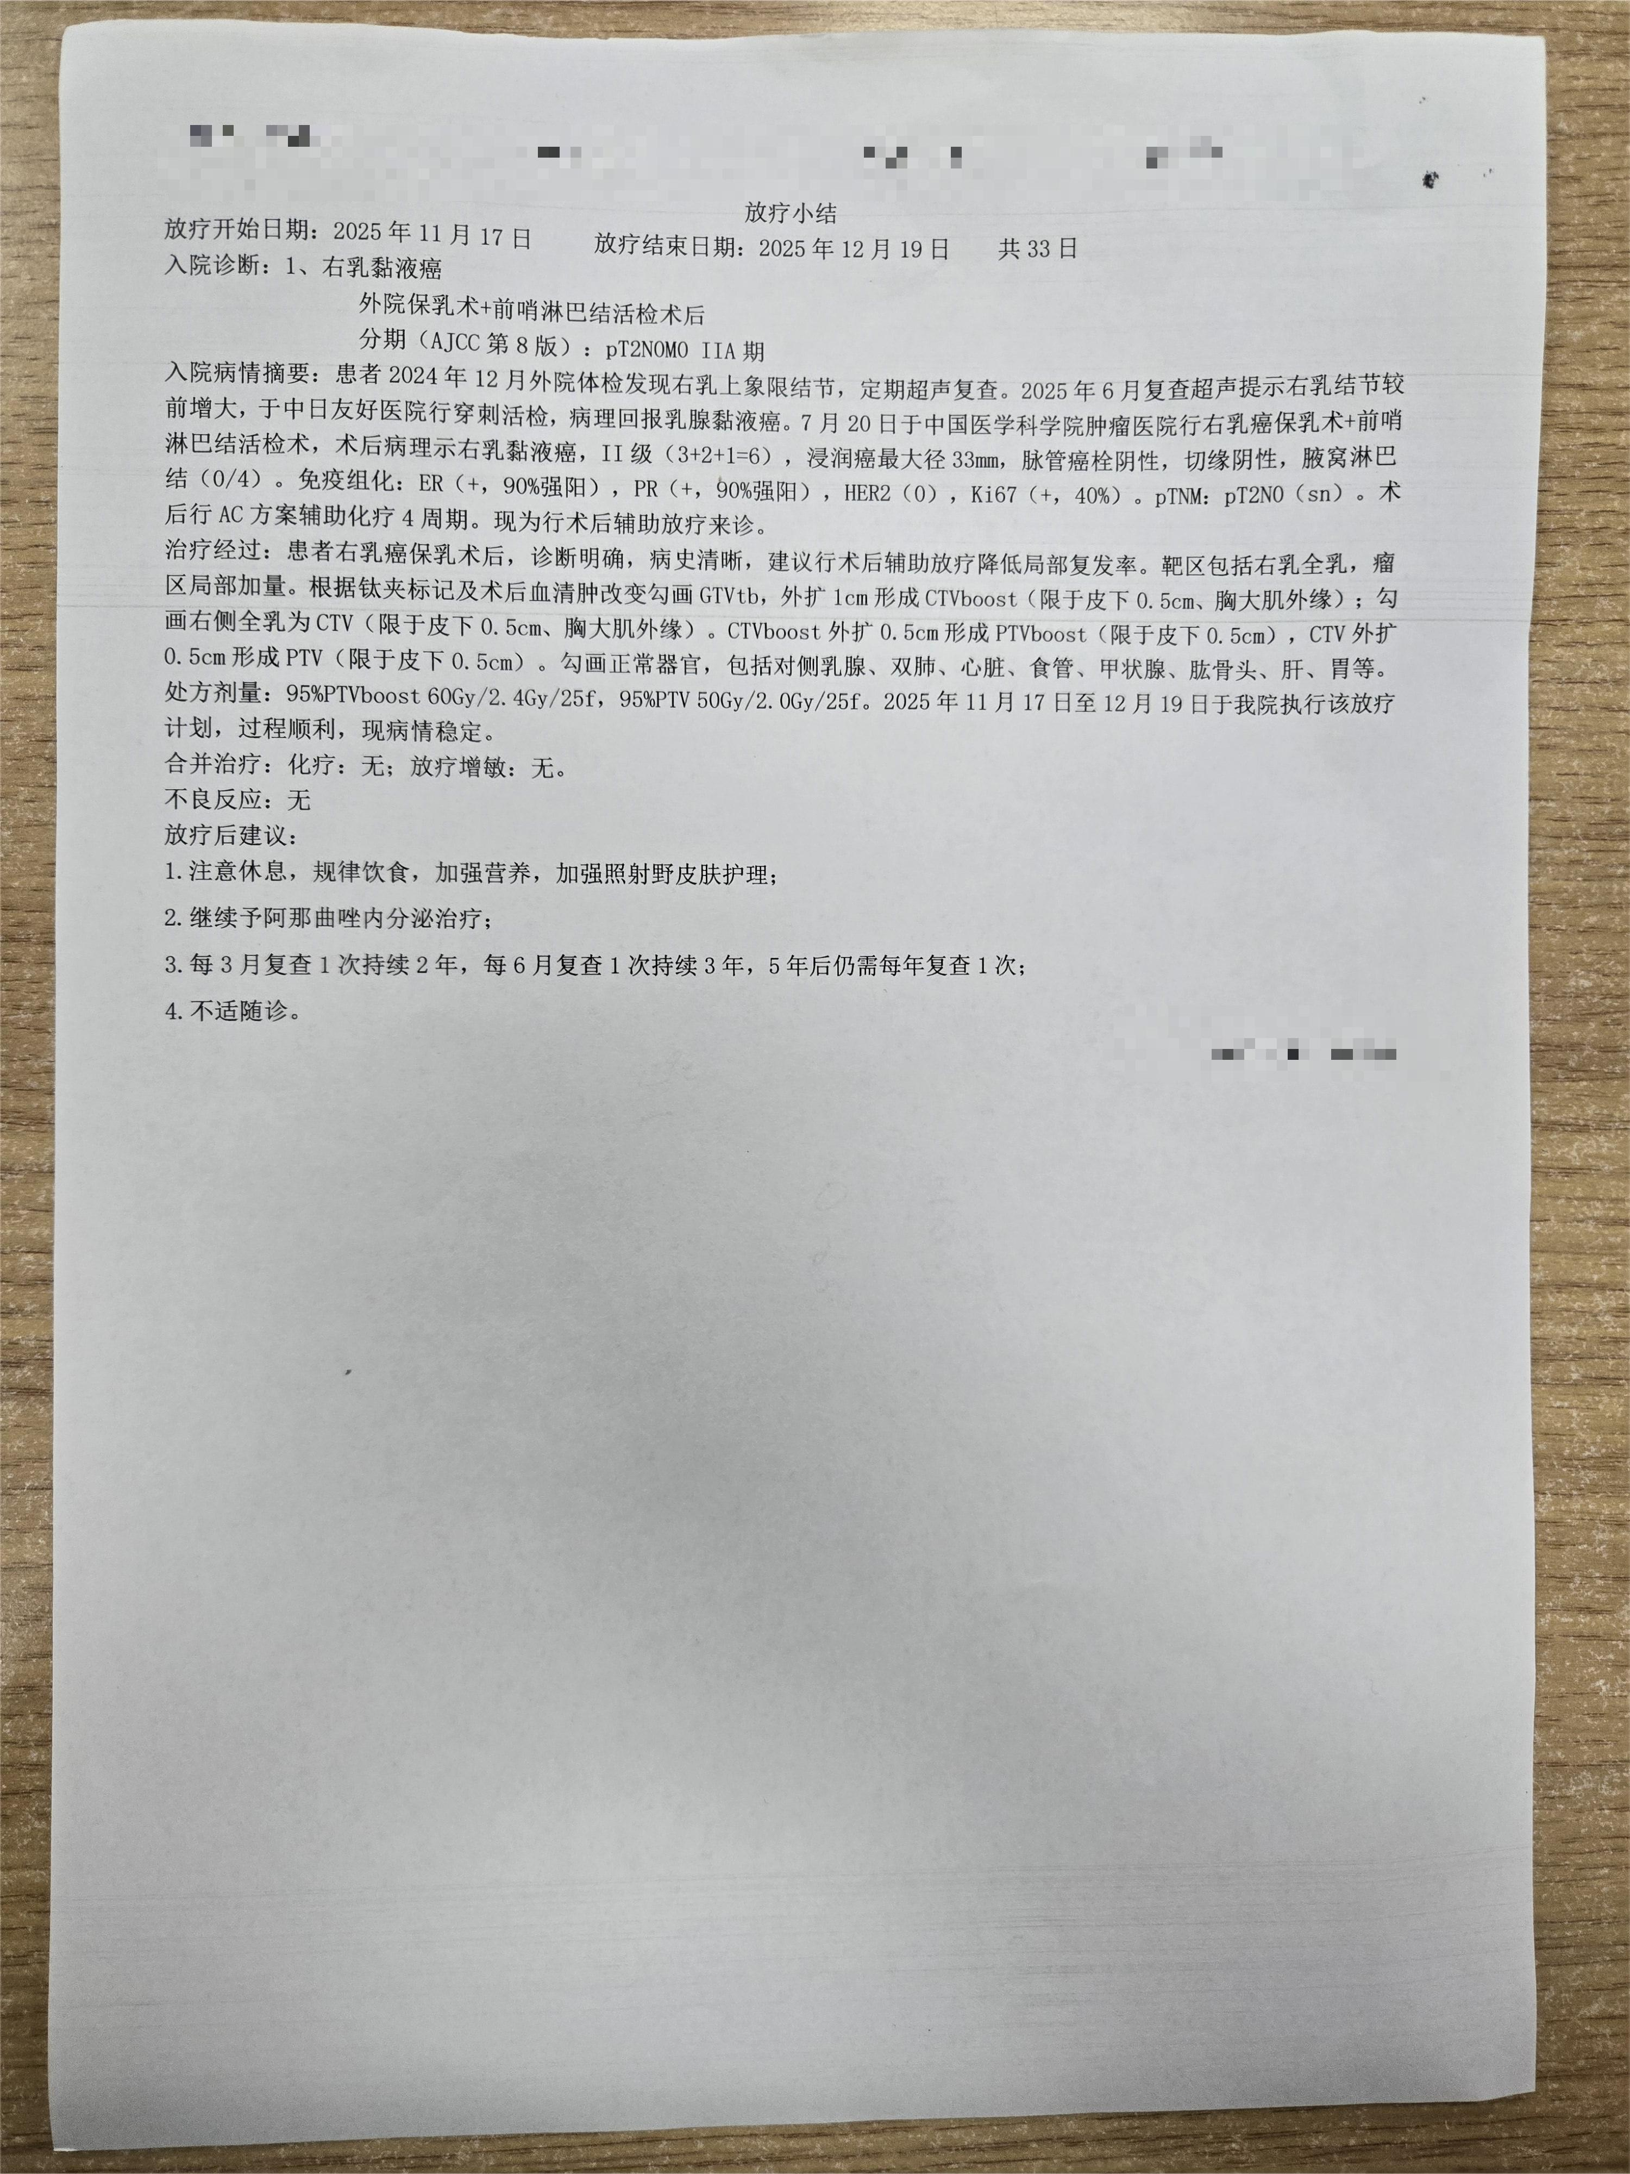

病例000041｜2024-5-7-乳腺超声.jpg｜用例07使用｜测试时发送 |  | 病例000037｜20220808乳腺钼靶.jpg｜用例08使用｜测试时发送
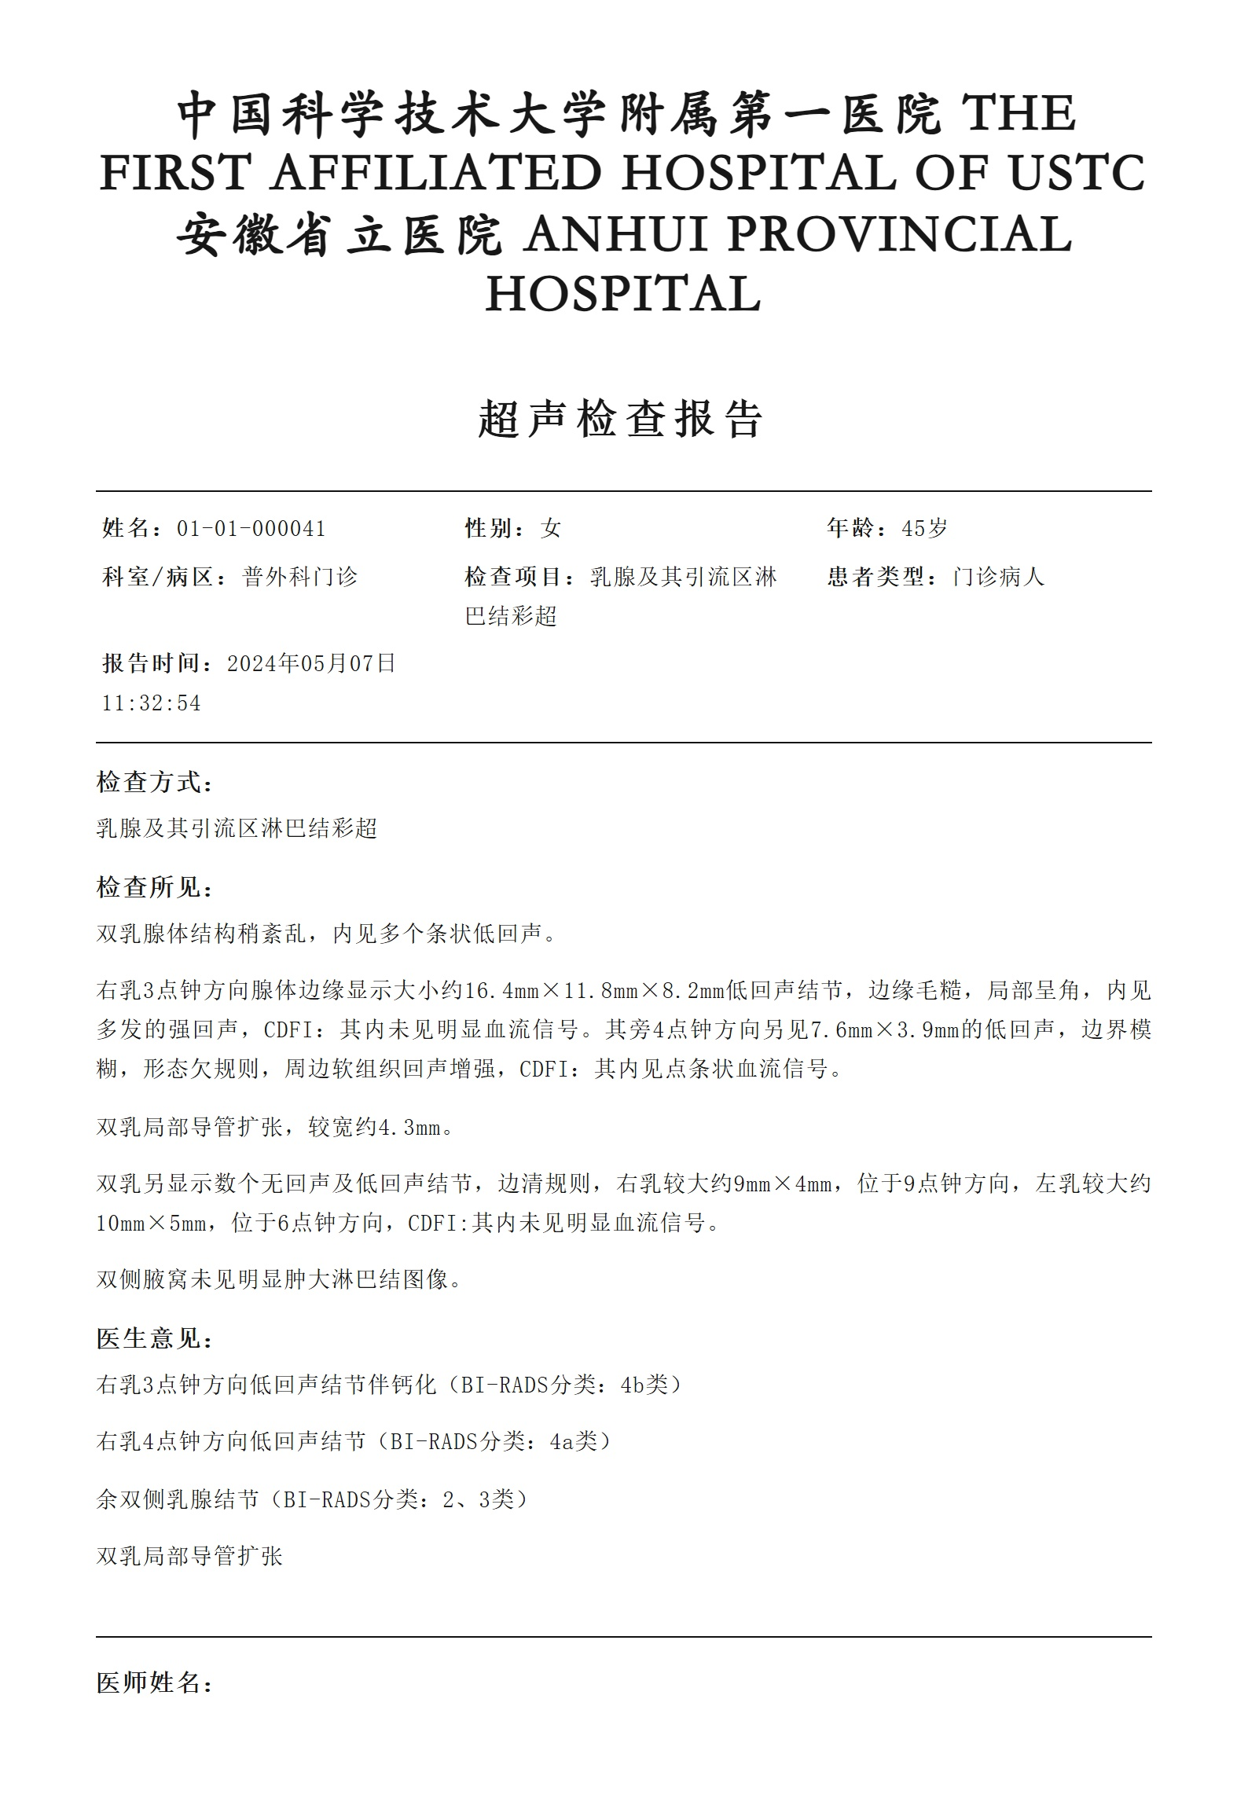
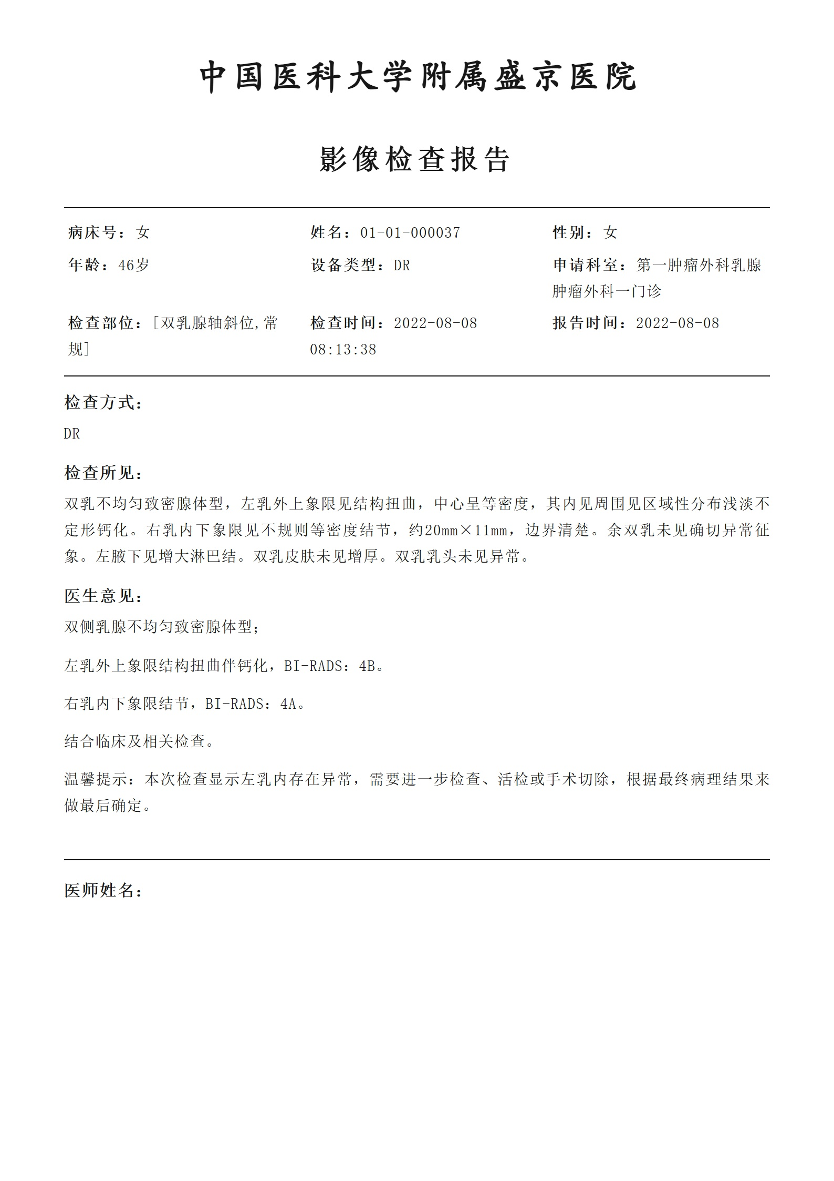

病例000038｜术后病理报告2025-01-08.jpg｜用例09使用｜测试时发送 |  | 病例000041｜2024-5-28-病理报告1.jpg｜用例10第1页｜测试时发送
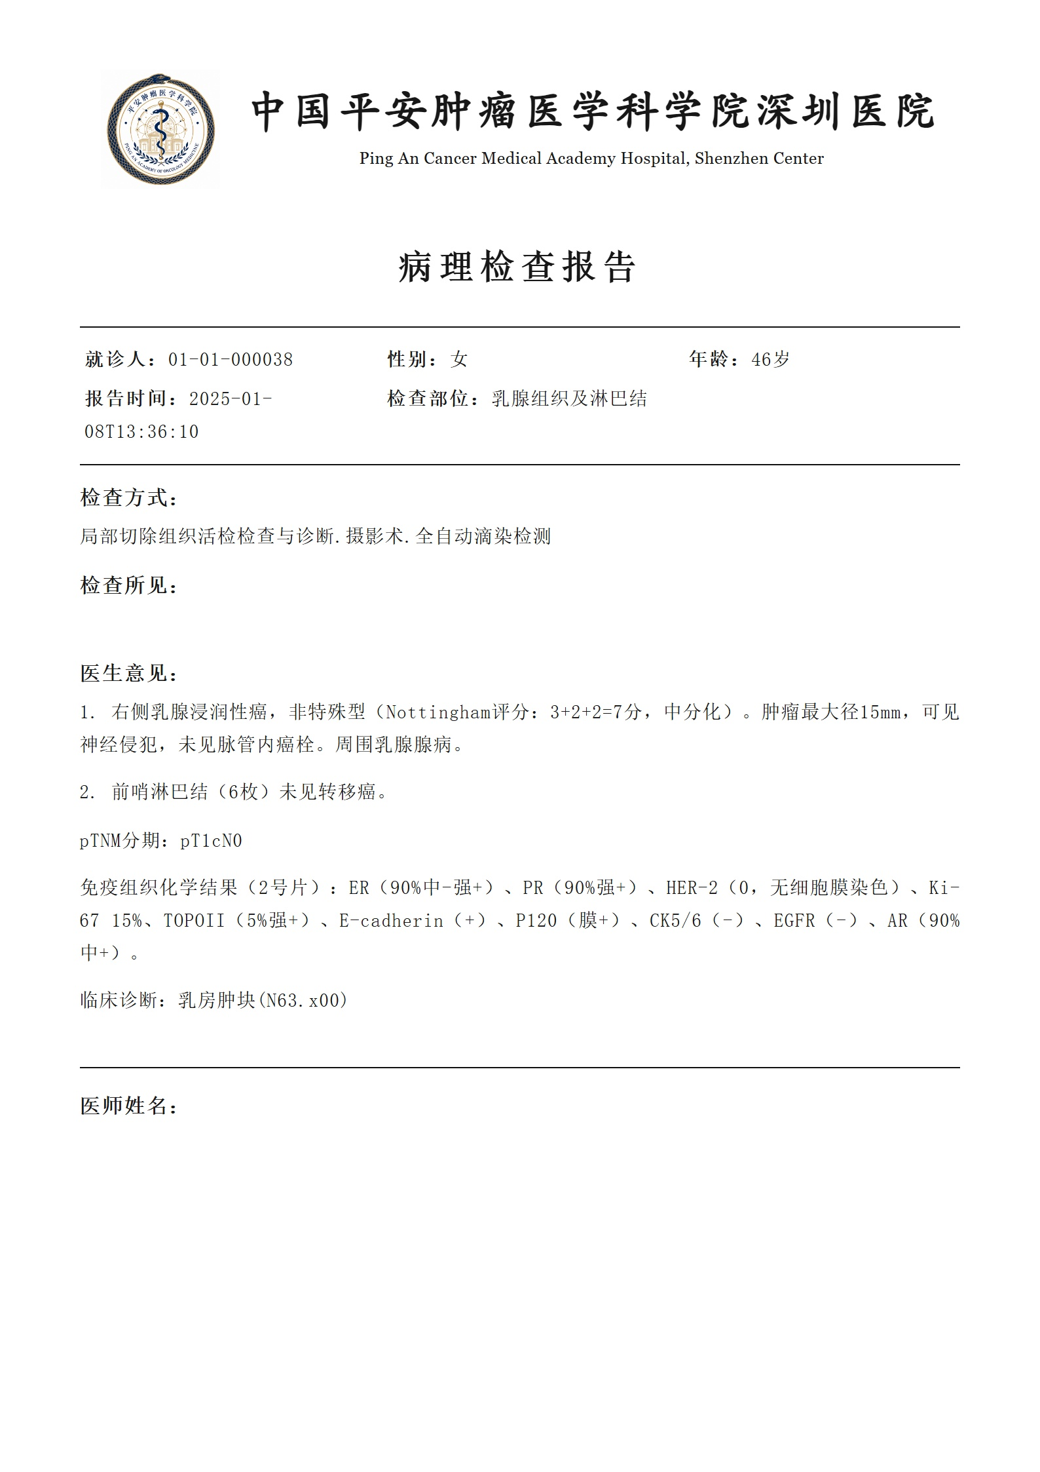
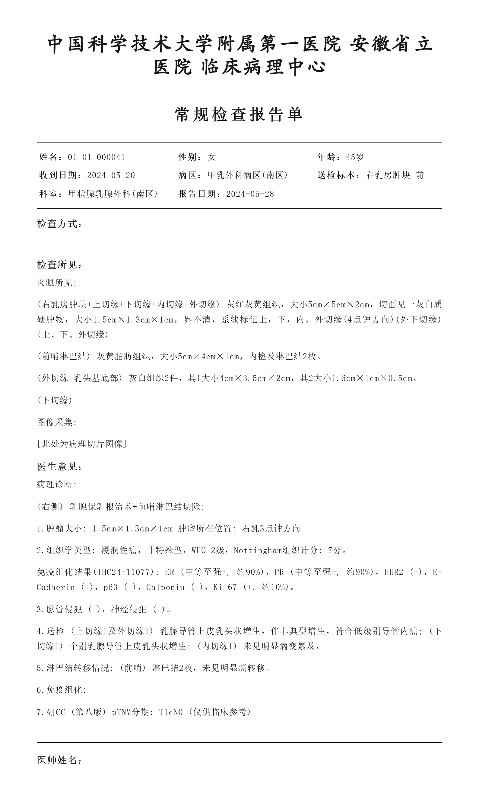

病例000041｜2024-5-28-病理报告2.jpg｜用例10第2页｜测试时发送

